分析値比較
βγ値比較
本留ブレンド | 品管分析 | 製造分析 | 差
R004 | 0.1420 | 0.1393 | 0.0027
R005 | 0.1440 | 0.1418 | 0.0022
R006 | 0.1310 | 0.1290 | 0.0020
R007 | 0.1460 | 0.1448 | 0.0012
R008 | 0.1340 | 0.1322 | 0.0018
R009 | 0.1340 | 0.1276 | 0.0064
R010 | 0.1230 | 0.1206 | 0.0024
R011 | 0.1240 | 0.1271 | -0.0031
R012 | 0.1340 | 0.1312 | 0.0028
R013 | 0.1330 | 0.1301 | 0.0029
R016 | 0.1320 | 0.1326 | -0.0006
R017 | 0.1440 | 0.1425 | 0.0015
R018 | 0.1390 | 0.1349 | 0.0041
R019 | 0.1480 | 0.1425 | 0.0055
 | 0.1363 | 0.1340
 | 0.0075 | 0.0069
 | 0.0051 | 0.0047

F-検定: 2 標本を使った分散の検定

 | 品管分析 | 製造分析
平均 | 0.13628571429 | 0.13401428571
分散 | 6.0835164835E-05 | 5.1712087912E-05
観測数 | 14 | 14
自由度 | 13 | 13
観測された分散比 | 1.1764205874
P(F<=f) 片側 | 0.38698714648
F 境界値 片側 | 2.5769270845 |  |  | 分散比＜境界値 → 等分散

t-検定: 一対の標本による平均の検定ツール

 | 品管分析 | 製造分析
平均 | 0.13628571429 | 0.13401428571
分散 | 6.0835164835E-05 | 5.1712087912E-05
観測数 | 14 | 14
ピアソン相関 | 0.95473234908
仮説平均との差異 | 0
自由度 | 13
t | 3.6410826489
P(T<=t) 片側 | 0.0014938927032
t 境界値 片側 | 1.770933396
P(T<=t) 両側 | 0.0029877854065
t 境界値 両側 | 2.1603686565 |  |  | t>境界値 → 有意差を認める

製造条件
工程 |  | ランク | 条 件 基 準 |  |  |  |  |  |  | 背 景 お よ び 注 意 事 項 |  | 関係データ
準 | 1 |  | 使用設備
備 |  |  |  | 反応槽 |  |  | QK-201 |  |  | ・使用前に反応槽内に異物や着色がないか目視で
 |  |  |  | 受け槽 |  |  | QT-201 |  |  | 確認し，減圧乾燥する
 |  |  |  | フィードポンプ |  |  | QP-206
 |  |  |  | 薄膜蒸留機 |  |  | QM-401
 |  |  |  | 留分受け槽 |  |  | QK-301
 |  |  |  | ボトム受け槽 |  |  | QT-301

仕 | 1 |  | 原料 （番号順に仕込むこと）
込 |  |  |  | 仕込み量の管理幅 |  |  |  | ±5 | ％以内
み |  |  | ①EGMAE |  |  |  | 0.00 |  | Kg |  | TMDSの2.4倍モルとする。
 |  |  | Mw: | 102.13 |  | mol: | 0.000 |  | mol
 |  |  | ②BHT |  |  |  | 0.0 |  | g |  | BHTはあらかじめEGMAE(100g)に溶解して仕込む
 |  |  | Mw: | 220.34 |  | mol: | 0.000 |  | mol
 |  |  | ③トルエン |  |  |  | 0.00 |  | Kg |  | 反応濃度を20％とする。
 |  |  | Mw: | 92.14 |  | mol: | 0.000 |  | mol

 | 2 |  | ①② ： ハンドホールより仕込む |  |  |  |  |  |  |  | ③を仕込む前に槽内を窒素置換する
 |  |  | ③ ： ポンプにて仕込む

 | 3 |  | 攪拌
 |  |  |  | ①②仕込後攪拌を開始する。
 |  |  |  | 攪拌速度 |  |  | 105 | rpm

窒 | 1 |  | 槽内減圧
素 |  |  |  |  |  |  | 10 | kPa以下 |  |  | 酸素濃度を2％以下とする
置 | 2 |  | 減圧停止、窒素で減圧解除
換
 | 3 |  | 酸素濃度計確認
 |  |  |  | 酸素濃度 |  |  | 2 | ％以下

昇 | 1 |  | 窒素流量変更
温 |  |  |  |  | 流量： | 0.5m^3/h
 |  |  |  |  | 濃縮開始前まで通気する |  |  |  |  | ・窒素流量が多いと溶媒が揮発し、反応濃度が変化する。
 | 2 |  | 攪拌
 |  |  |  | 攪拌速度 |  |  | 105 | rpm

 | 3 |  | 冷却水循環
 |  |  |  | 冷却水設定 |  |  |  | 10 | ℃
 | 4 |  | 昇温
 |  |  |  | 温水設定 |  |  |  | 40 | ℃ |  |  |  | 温水温度が低いと反応開始までの誘導時間が長くなり
 |  |  |  | 内温 |  |  |  | 40 ± 1 | ℃ |  |  |  | 滴下中の発熱により反応温度を超える恐れがある。

反 | 1 |  | 原料 |  |  |  |  |  |  | ※白金は感作性物質である |  |  | EGMAEの異性化を抑制するため白金触媒は
応 |  |  |  |  |  |  |  |  |  | 耐溶剤性手袋を使用し、使用前に敗れなどが |  |  | 昇温後に投入する。
 |  |  | ①karsted触媒 |  |  |  | 0.00 |  | g | 無いことを確認すること。
 |  |  |  | 白金 | Mw：195 |  | 0.000 |  | mol | 白金を取り扱った後の手袋をしたまま
 |  |  |  | 配位子 | Mw：186 |  |  |  |  | むやみにドアノブなどに触れないこと、
 |  |  |  | 白金含量 | 3% |  |  |  |  | 取扱い後の手袋は必ず洗ってから脱ぐこと。
 |  |  |  |  |  |  |  |  |  |  | 白金触媒はTMDSの0.01％とする |  | 発熱量 ＝ |  | 39 | J/g （スーパーCRC測定より）
 |  |  | ②TMDS |  |  |  | 186.40 |  | Kg |  | 白金投入後ジャケットを６０℃とする |  | トルエンの比熱 |  |  | 1.68 | J/g・℃
 |  |  | Mw: | 134.32 |  |  | 1387.731 |  | mol |  |  |  | 発熱の全てが溶媒の温度上昇に使われたと仮定すると、
 |  |  |  |  |  |  |  | 1040.7980941 |  |  |  |  | 断熱上昇温度は |  |  |  | 23.214285714 | ℃ となり、
 |  |  | ③トルエン |  |  |  | 0.00 |  | Kg |  | 配管に残ったTMDSを反応槽にすべて移送するため |  | 60℃で反応した場合溶媒の沸点には達しない。
 |  |  |  |  |  |  |  |  |  |  | トルエンで後押しする。
 | 2 |  | 滴下
 |  |  |  | 滴下開始温度（内温） |  |  |  | 40 ± 1 | ℃ | ・TMDSは揮発防止のため(bp=71℃)、ディップで仕込む．
 |  |  |  | 滴下時間 |  |  | TMDS | 1.5 | 時間 | ・滴下時間が長いとβ体を多く生成する
 |  |  |  |  |  |  | トルエン | 0.5 | 時間
 | 3 |  | 反応 |  |  |  |  |  |  | ・TMDS滴下終了を反応開始とする．
 |  |  |  | 反応時間 |  |  | 約 | 2 | 時間 | ・1.5時間後サンプリングを実施し、終点を確認してから
 |  |  |  | 反応温度 |  |  |  | 55-65 | ℃ | 反応を停止する。
 |  |  |  |  |  |  |  |  |  | 終点確認で基準を満たさない場合は反応を継続し、
 | 4 |  | 終点確認 |  |  |  |  |  |  | 1時間毎にサンプリングし、終点の基準を満足するまで
 |  |  |  | GCチェック |  |  |  |  |  | 反応を継続する。
 |  |  |  | ① | TMDSのピーク無 |  |  |  |  |  | 反応収率50～70％
 |  |  |  | ② | モノ付加体のピーク無 |  |  |  |  | ※ | GCにてFM-4401の生成率を定量し、
 |  |  |  |  |  |  |  |  |  |  | β/γ比率（好ましくは0.144以下）を確認しておく | 反応温度は80℃付近が最大となるが、β/γ比は温度が高くなる
 |  |  |  |  |  |  |  |  |  |  |  | につれて高くなるため、規格を満たせるのは60℃での反応となる。

失 | 1 |  | 冷却
活 |  |  |  | 温水設定 |  |  |  | 20 | ℃
 |  |  |  | 冷却温度 |  |  |  | 50 | ℃以下

 | 2 |  | 原料 |  |  |  |  |  |  | ・白金の活性を消失するために添加する。
 |  |  |  | アセトニトリル |  |  | 0.00 |  | Kg |  | アセトニトリルb.p 82℃ |  | アセトニトリルの三重結合が白金に配位し、
 |  |  | Mw: | 41.05 |  |  | 0.000 |  | mol |  |  |  | 触媒活性を落とす

 | 3 |  | 仕込
 |  |  |  | 仕込み温度 |  |  | 内温 | 50 | ℃以下
 |  |  |  | 攪拌時間 |  |  |  | 0.5 | 時間以上

濃 | 1 |  | 原料
縮 |  |  |  | 反応失活液 |  |  | 0.00 |  | Kg

 | 2 |  | 昇温
 |  |  |  | 温水設定 |  |  |  | 50 | ℃
 |  |  |  | 攪拌速度 |  |  |  | 105 | rpm

 | 3 |  | 減圧濃縮
 |  |  |  | 減圧開始 |  |  | 温水設定後 |  |  | ・濃縮時の発泡に注意し、徐々に減圧度を上げること。
 |  |  |  | 減圧度 |  |  |  | 17.4±0.5 | Kpa以下 | （10kPa以下になると急に突沸することがある）
 |  |  |  |  |  | 徐々に 1KPa とする。

 | 4 |  | 昇温
 |  |  |  | 昇温開始 |  |  | 留去なしを確認後
 |  |  |  | 温水設定 |  |  |  | 80 | ℃
 |  |  |  | 減圧度 |  |  |  | 1 | Kpa以下
 |  |  |  | 攪拌速度 |  |  |  | 105 | rpm

 | 5 |  | キープ
 |  |  |  | キープ内温 |  |  |  | 70 | ℃以上
 |  |  |  | キープ時間 |  |  |  | 1 | 時間以上 | ・終点の基準を満たさない場合はさらに1時間継続し、
 |  |  |  | 温水設定 |  |  |  | 80 | ℃ | 終点の規格を満足するまで継続する。
 |  |  |  | 減圧度 |  |  |  | 1 | Kpa以下
 |  |  |  | 攪拌速度 |  |  |  | 105 | rpm

 | 6 |  | 終点
 |  |  |  | トルエン |  |  |  | 1 | ％以下 | ・GCにて定量

 | 7 |  | 減圧解除 |  |  |  |  |  |  |  |  |  |  | 反応収率70～80％
 |  |  |  | 窒素にて減圧解除を行う。 |  |  |  |  |  | ・FM-4401は酸素によって酸化されやすく、酸価の値が |  |  | ※ | GCにてFM-4401の生成率を定量し、
 |  |  |  |  |  |  |  |  |  | 高くなる可能性がある。 |  |  |  | β/γ比率（好ましくは0.144以下）を確認しておく

 | 8 |  | 分析 |  |  |  |  |  |  | 次工程において、溶媒であるトルエンが残存していると、
 |  |  |  |  |  |  |  |  |  | 処理速度が遅くなるため、トルエンを1%以下まで濃縮する。
 |  |  |  | GPC純度測定 |  |  |  | 70 | ％以上
 |  |  |  | GC測定 定量値 |  |  |  |  |  |  | 収率50～70％
 |  |  |  |  |  |  |  |  |  | ※ | GCにてFM-4401の生成率を定量し、
 |  |  |  |  |  |  |  |  |  |  | β/γ比率（好ましくは0.144以下）を確認しておく

 | 9 |  | 抜出し
 |  |  |  | GPC純度、GC定量値が基準内で |  |  |  |  |  | ※ 3バッチをまとめて精製を行うため基準内を確認して
 |  |  |  | あることを確認してドラムに抜き出す。 |  |  |  |  |  | 他のバッチと同じドラムに抜出し、混合する。
 |  |  |  | 基準を満たさない場合はほかの
 |  |  |  | バッチと混合しない。

後 | 1 |  | 濃縮液重量 |  |  |  |  |  |  |  | （3バッチまとめて処理する）
処 |  |  |  |  |  |  | 0.53 |  | Kg
理
 | 2 |  | 冷却
処理後
処理前
JNC品
 |  |  |  | 冷却水設定 |  |  |  | 10℃～30℃
 |  |  |  | 攪拌速度 |  |  |  | 105 | rpm

 | 3 |  | 原料
 |  |  |  | メタノール |  |  | 0.22 |  | Kg |  | 反応濃縮液×0.42重量
 |  |  | Mw: | 32.04 |  |  | 0.007 |  | mol

 |  |  |  | 水 |  |  | 0.15 |  | Kg |  | 反応濃縮液×0.28重量
 |  |  | Mw: | 18 |  |  | 0.008 |  | mol

 | 4 |  | 昇温
 |  |  |  | 設定温度 |  |  |  | 65 | ℃
 |  |  |  | 攪拌速度 |  |  |  | 105 | rpm

 | 5 |  | 後処理時間10～24Hr
 |  |  |  | 終点確認
 |  |  |  |  | GCチェック |  |  |  |  |  | 管理温度65℃
 |  |  |  | ・ | RT16分以下のピークを削除し、GC純度96％以上 |  |  |  |  |  | 低温では処理速度が著しく低下してしまうため。
 |  |  |  | ・ | JNC品にない不純物RT20.86,20.99,
 | 6 |  |  |  | 21.22のピークが0.1％以下 |  |  |  |  | ・終点の基準を満たさない場合はさらに1時間継続し、
 |  |  |  |  | GPCチェック |  |  |  |  | 終点の規格を満足するまで継続する。
 |  |  |  | ・ | GPC純度97.5％以上

 |  |  | 処理完了液重量 |  |  |  | 1 |  | Kg

 | 1 |  | 5%重曹水
重 |  |  |  | 5%重曹水 |  |  | 5244.37 |  | g
曹 |  |  | Mw: | 83.98 |  |  | 3.122 |  | mol |  | FM-4401に対し0.1mol%
処
理 | 2 |  | 冷却
 |  |  |  | 内温 |  |  |  | 30 | ℃以下
 |  |  |  | 攪拌速度 |  |  |  | 105 | rpm

 | 3 |  | 処理時間 |  |  |  |  | 1 | Hr

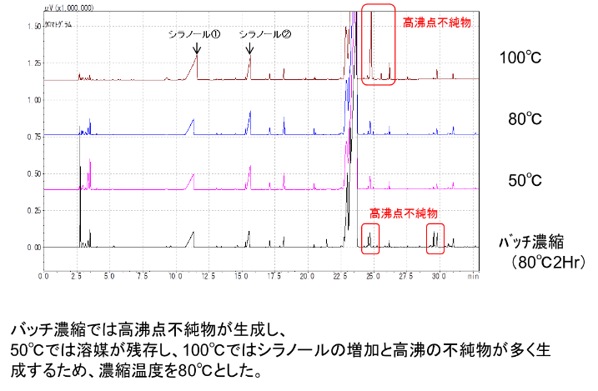
 | 1 |  | 仕込み重量
薄 |  |  |  |  |  |  | 6.15 |  | Kg
膜
濃 | 2 |  | 通液前の減圧度 |  |  |  |  | 0.1 | ｋPa
縮 |  |  | 通液前の温度 |  |  |  |  | 80 | ℃ | 設定値はラボ機のもので、実機での条件を確立する
 | 3 |  | 開始減圧度 |  |  |  |  | 33 | kPa±2kPa | 薄膜器本体に液が入り始めた時の圧力
 |  |  | 終了減圧度 |  |  |  |  | 33 | kPa±2kPa | フィードが終わった瞬間の圧力
 |  |  | 内部コンデンサー温度 |  |  |  |  | 2 | ℃
 |  |  | 流速 |  |  |  |  | 20 | Kg/Hr
 | 4 |  | 分析
 |  |  |  | ボトム、留去、トラップ重量
 |  |  |  | GPC純度測定
 |  |  |  | GC測定 定量値

 | 5 |  | 終点
 |  |  |  | 水分 |  |  |  | 2 | ％以下 |  | 基準に入らない場合は繰り返し行う

 | 1 |  | 原料
 |  |  | 濃縮残渣 |  |  |  | 0.00 |  | Kg |  | 粗蒸留の留分と前バッチの初留を混合する
 |  |  | 前バッチの初留留去液 |  |  |  | 0.00 |  | Kg
ブ | 2
レ |  |  |  | 温度 |  |  |  | 10~30 | ℃ | 窒素雰囲気下で取り扱うこと
ン |  |  |  | 攪拌速度 |  |  |  | 105 | rpm
ド
 | 3 |  |  | GC、GPC、水分確認

 | 4

 | 1 |  | 仕込み重量
低 |  |  |  |  |  |  | 0.00 |  | Kg
沸
カ | 2 |  | 通液前の減圧度 |  |  |  |  | 0.1 | ｋPa
ッ |  |  | 通液前の温度 |  |  |  |  | 150 | ℃ | 設定値はラボ機のもので、実機での条件を確立する
ト | 3 |  | 開始減圧度 |  |  |  |  | 0.4 | kPa以下 | 薄膜器本体に液が入り始めた時の圧力
 |  |  | 終了減圧度 |  |  |  |  | 0.4 | kPa以下 | フィードが終わった瞬間の圧力
 |  |  | 内部コンデンサー温度 |  |  |  |  | 50 | ℃
 |  |  | 流速 |  |  |  |  | 20 | Kg/Hr
 | 4 |  | 分析
 |  |  |  | ボトム、留去、トラップ重量
 |  |  |  | GPC純度測定
 |  |  |  | GC測定 定量値

 | 5 |  | 終点
 |  |  |  | 水分 |  |  |  | 0.5 | ％以下 |  | 基準に入らない場合は繰り返し行う
 |  |  |  | シラノール①(rt=10.5） |  |  |  | 2 | ％以下
 |  |  |  | シラノール②(rt=15.4） |  |  |  | 4 | ％以下

 | 1 |  | 仕込み重量
 |  |  |  |  |  |  | 0.00 |  | Kg

 | 2 |  | 通液前の減圧度 |  |  |  |  | 0.1 | ｋPa
粗 |  |  | 通液前の温度 |  |  |  |  | 175 | ℃ | 温度設定を175℃とすることで、熱履歴を減少させ、
蒸 | 3 |  | 開始減圧度 |  |  |  |  | 0.4 | kPa以下 | 且つ高分子成分が留分側に留去されるのを防ぐ。
留 |  |  | 終了減圧度 |  |  |  |  | 0.4 | kPa以下 | 水分測定時の妨害物質となるアルコキシシラン
 |  |  | 内部コンデンサー温度 |  |  |  |  | 50 | ℃ | の生成を抑制する。
 |  |  | 流速 |  |  |  |  | 20 | Kg/Hr
 | 4 |  | 計量

 |  |  |  | 目標回収率95%

洗 |  |  | 原料 |  |  |  |  |  |  | 次工程で重曹が系内に入らないように
浄 |  |  |  | ①アセトン |  |  |  |  |  | 薄膜装置、QT-301を洗浄する。
 |  |  |  | ②水
 |  |  |  | ③アセトン

 |  |  | 方法 ： QK-201から送液する

 |  |  |  | ①加熱せずに送液しQT-301で受ける
 |  |  |  | ②加熱せずに送液しQT-30１で受ける
 |  |  |  | ③ジャケット50℃で送液しQT-301で受ける
 |  |  |  | ④系内を減圧として乾燥させる

 | 1 |  | 仕込み重量
 |  |  |  |  |  |  | 0.00 |  | Kg

初 | 2 |  | 通液前の減圧度 |  |  |  |  | 0.1 | ｋPa
留 |  |  | 通液前の温度 |  |  |  |  | 150 | ℃ | 設定値はラボ機のもので、実機での条件を確立する
 | 3 |  | 開始減圧度 |  |  |  |  | 0.4 | kPa以下 | 薄膜器本体に液が入り始めた時の圧力
 |  |  | 終了減圧度 |  |  |  |  | 0.4 | kPa以下 | フィードが終わった瞬間の圧力
 |  |  | 内部コンデンサー温度 |  |  |  |  | 50 | ℃
 |  |  | 流速 |  |  |  |  | 20 | Kg/Hr
 | 4 |  | 分析

 |  |  |  | ボトム側基準
 |  |  |  | GPC純度 ： 98.0％以上
 |  |  |  | GC測定 定量値
 |  |  |  | シラノール1(RT10.5)・・・0.5%以下 |  |  |  |  |  | 次の基準が1つでも満足しない場合、繰り返し行う
 |  |  |  | シラノール２（RT15.4）・・・1%以下 |  |  |  |  |  |  | シラノール１、シラノール２、水分、β/γ比
 |  |  |  | β/γ比 ・・・ 0.144未満
 |  |  |  | ニート測定GC純度・・・95.5%以上
 |  |  |  | ※シラノール2より前のピークは除外する。
 |  |  |  | 水分800ppm以下

 | 1 |  | 仕込み重量
 |  |  |  |  |  |  | 0.00 |  | Kg

本 | 2 |  | 通液前の減圧度 |  |  |  |  | 0.1 | ｋPa
留 |  |  | 通液前の温度 |  |  |  |  | 175 | ℃ | 設定値はラボ機のもので、実機での条件を確立する
 | 3 |  | 開始減圧度 |  |  |  |  | 0.4 | kPa以下 | 薄膜器本体に液が入り始めた時の圧力 |  | JNC品と比較してAFC品はTCDとKF計で測定した値が逆転している。
 |  |  | 終了減圧度 |  |  |  |  | 0.4 | kPa以下 | フィードが終わった瞬間の圧力 |  | 原因は、KF測定時に妨害物質となるアルコキシシラン不純物がJNC（約0.3%）
 |  |  | 内部コンデンサー温度 |  |  |  |  | 50 | ℃ |  |  | よりAFC（約1.0%）の方が多いためであり、本来のAFC品の水分は300ppm程度
 |  |  | 流速 |  |  |  |  | 20 | Kg/Hr
 | 4 |  | 計量
 |  |  |  | ボトム、留去
 |  |  |  | GPC純度測定・・・99．00%以上
 |  |  |  | GC測定 定量値 β/γ・・0.144以下
 |  |  |  | ニート測定GC純度・・・95.5%以上 |  |  |  |  |  | ※水分測定は、KF計を用いるが、本留ブレンド品以降
 |  |  |  | 水分1000ppm以下（アクアミクロンPP使用） |  |  |  |  |  | の水分測定には、脱水溶剤にはメタノールではなく、
 |  |  |  |  |  |  |  |  |  | アクアミクロンPPを用い、endtimeを30secから20secに変更する。
 |  |  |  |  |  |  |  |  |  | 理由は、アクアミクロンPPを用いた方が、妨害物質の影響が
 |  |  |  |  |  |  |  |  |  | 少なく、真の水分値の値に近い値を得ることができるため。 |  | endtime 20secの方が安定した値が得られる。
 | 1 |  | 原料
 |  |  |  | 酸化マグネシウム |  |  | 0.00 |  | Kg |  | 留分に対して0.5％
 |  |  | Mw: | 40.3 |  |  | 0.000 |  | mol |  | MgOをFM-4401でスラリー化して仕込む
 |  |  |  | FM-4401 |  |  | 10.00 |  | Kg |  | 64g/1kg10個に小分けして仕込む

 | 2 |  | 加温
 |  |  |  | 設定温度 |  |  |  | 40 | ℃
中 |  |  |  | 攪拌速度 |  |  |  | 105 | rpm
和 |  |  |  | 内温 |  |  |  | 40 | ℃
 |  |  |  | 減圧度 |  |  |  | 70～80 | kPa
処 |  |  |  | 処理時間 |  |  |  | 9 | Hr |  | サンプリングを行い酸価を測定
理 | 3 |  | 濾過 |  |  | 濾材 ３μ濾紙2枚 |  |  |  |  | 基準に満たないときは時間を延長し、
 |  |  |  |  |  |  |  |  |  |  | 基準を満たすまで処理を継続する。

 | 4 |  | 品質確認
 |  |  |  | GPC純度測定・・・99．00%以上
 |  |  |  | GC測定 定量値 β/γ・・0.144以下
 |  |  |  | ニート測定GC純度・・・95.5%以上
 |  |  |  | 水分1000ppm以下（アクアミクロンPP使用）
 |  |  |  | 酸価 | ・・・0.009以下
 | 1 |  | 仕込み重量
 |  |  |  |  |  |  | 0.00 |  | Kg
 |  |  |  |  |  |  |  |  |  |  | 大気やライン中の水分が混入した場合のみ
 | 2 |  | 通液前の減圧度 |  |  |  |  | 0.1 | ｋPa |  | 脱水処理工程を実施する。
 |  |  | 通液前の温度 |  |  |  |  | 205 | ℃
 | 3 |  | 開始減圧度 |  |  |  |  | 0.4 | kPa以下
 |  |  | 終了減圧度 |  |  |  |  | 0.4 | kPa以下
脱 |  |  | 内部コンデンサー温度 |  |  |  |  | 50 | ℃
水 |  |  | 流速 |  |  |  |  | 20 | Kg/Hr
 | 4 |  | 計量
処 |  |  |  | ボトム、留去
理 |  |  |  | GPC純度測定・・・99．00%以上
 |  |  |  | GC測定 定量値 β/γ・・0.144以下
 |  |  |  | ニート測定GC純度・・・95.5%以上
 |  |  |  | 水分1000ppm以下（アクアミクロンPP使用）
 |  |  |  | 酸価 | ・・・0.009以下

分析手順書
FM-4401分析手順書（１） |  |  |  | ※黒文字部分を現場で実施

反応液

【GC測定（GC-2014を使用）→GC Solution 1】技開部2F
・サンプル調整： |  | 5mlメスフラスコに反応液2.5g、内標デカン0.1gを精秤し、トルエンでメスアップ
 |  | バイアル瓶に入れてセット（サンプル番号を確認）

①C:\GC Solution\Data\M3Uを開く
②メソッド名（FM-4401 160118 ）をダブルクリック
③ダウンロードをクリック
④GCステータスがReadyになっている事を確認
⑤ベースの安定を確認
⑥タグのバッチテーブルをクリック
⑦サンプル番号、サンプル名、メソッド名（FM-4401 160118 ）、データファイル名
（C:\GC Solution\Data\M3U\FM-4401 500L\○○B・・）をクリック
⑧開始（緑色）釦をクリック
⑨分析が終了したら、保存先のデータを開く(保存先：C:\GC Solution\Data\M3U\FM-4401 500L\○○B・・）
⑩デスクトップ上のFM-4401\FM-4401定量シートを開く
⑪黄枠に入力（釡内反応液重量、反応液試量、内標量、FM-4401（β体）、FM-4401（γ体）、内標の面積）
⑫TMDS、中間体の消失を確認
⑬反応収率、β/γ比率を確認

 | GC分析条件参照

RT2.5min TMDS
RT12.5min 中間体

 |  |  | ←別紙定量シートにて、調整サンプル情報、内標デカン、
 |  |  | FM-4401（β体）、FM-4401（γ体）の面積を入力し、収率を算出

 | 反応液GCチャート
RT4.6min 内標デカン
RT23.2min FM-4401（β体）RT23.6minFM-4401(γ体）

確認事項：TMDS、中間体（モノ付加体）の消失、反応収率70～80％であることを確認
 | β/γ比率（好ましくは0.144以下）を確認

Ｐ．１

製造条件要因検討
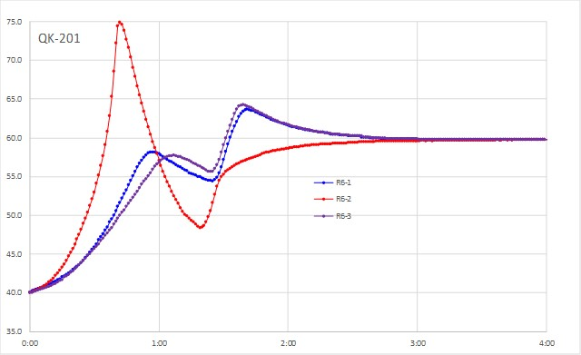
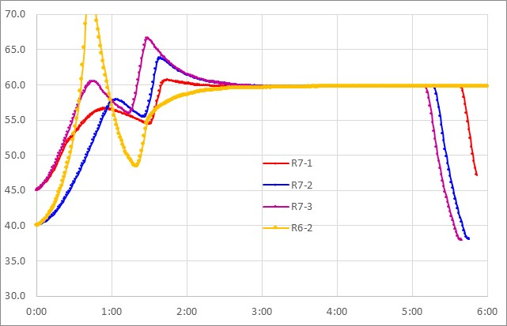
要因検討（計画） |  |  |  | //２０２２．９．４ 中島

１）β/γ体の比率上昇現象については、温度と濃度条件が影響し、温度が高くなるとこの上昇現象が顕著となる。 このβ/γ体上昇を抑制しようとして、反応温度を低くすると高分子体が生成し、収率を大きく低下させるトレードオフ関係にある。 一方で濃度要因の一つであり、濃度を高くすることでβ/γ体上昇を抑制することができる。しかし、このアクションも高分子体を生成し、収率を大きく低下させるトレードオフ関係にある。 ２）高分子体は、後処理工程で除去できることから、β/γ体を抑制するためには、温度を60℃近傍で精度よく制御し、仕込み濃度を制御する必要がある。

１．反応式

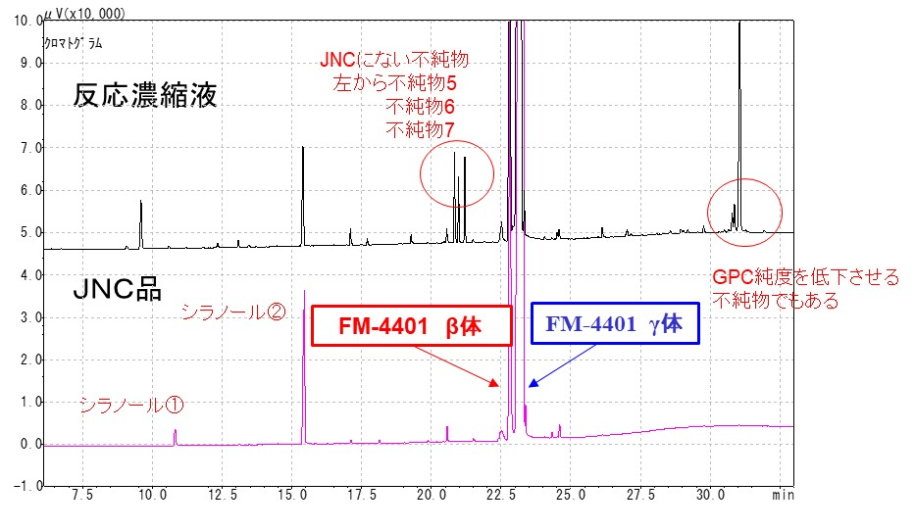

２．製造フロー

３．製造条件
 | ３－１）反応
 |  | FM-4401の反応収率は80℃で90％と最も高い。それ以上では収率が低下する。
 |  | 反応温度は60℃-80℃を基準とする。
 |  | 濃度の影響については、60℃反応において20％濃度が最も収率が高くなる。
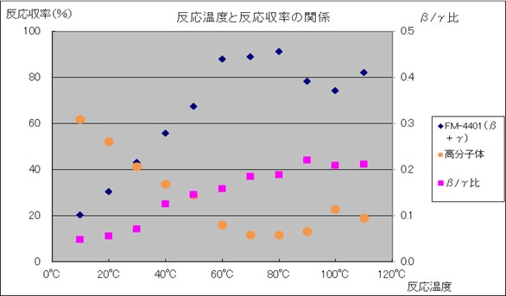
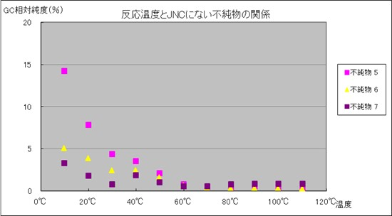

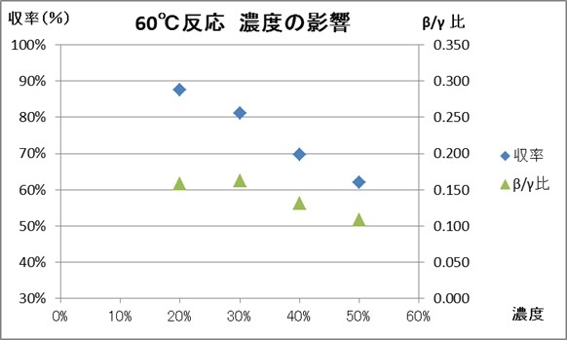
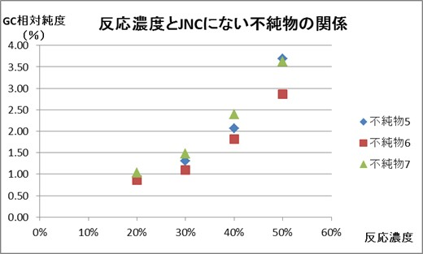

 | ３－２）精製：不純物除去
 |  |  | 蒸留にてFM-4401と分離できない不純物については、MeOH/水にて後処理する。

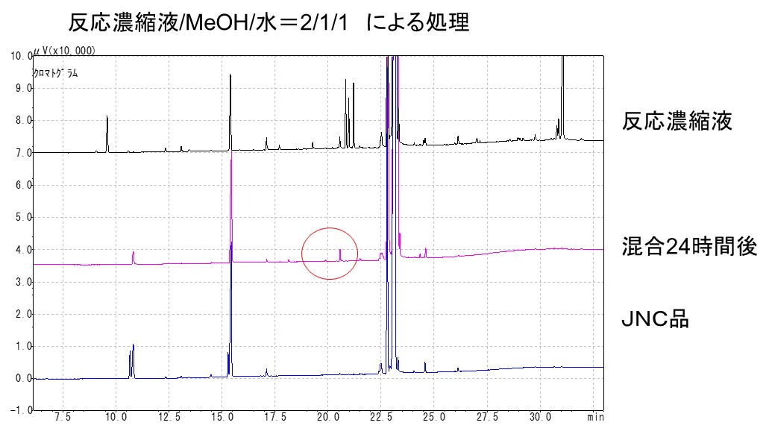

 | ３－３）反応温度影響

 |  | R6-2条件は、収率が68％台と低いが、β/γ体が低い。温度プロファイルは、滴下反応初期に温度上昇を起こしている。
 |  | 滴下タイミングは、45℃滴下する。
 |  | その後、内温を50℃とし、ジャケットを40℃に設定調整する。
 |  | 滴下終了時は、（発熱なし）の状態となる。その後60℃へ昇温する。

